Ficha Técnica
PLANILLA DE DATOS GARANTIZADOS |  |  |  |  | 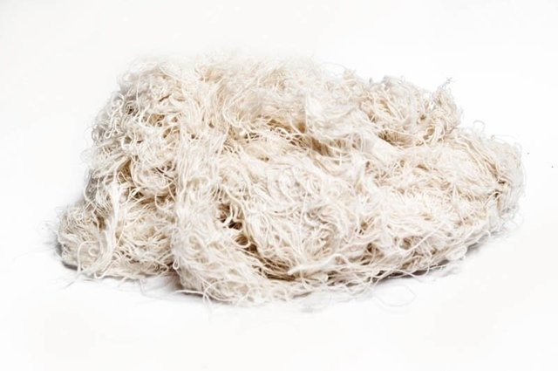

ESTOPA MULTI USO |  |  |  |  | CÓDIGO | 2005412
 |  |  |  |  | FECHA REVISIÓN | 2022-02-09
 |  |  |  |  | ÁREA ESPECIALISTA: Servicios Generales

DESCRIPCIÓN SAP: ESTOPA
ITEM | DATOS | UNIDAD | PEDIDO | OFRECIDO |  | COMPROBACIÓN Y MEDICIÓN | COMENTARIO
1 | Empresa proveedora | … | (*)
2 | Fabricante | … | (*)
3 | Marca | … | (**)
4 | Modelo | … | (*)
5 | País de origen | … | (*)
6 | Norma de fabricación y ensayos | … | N/A
7 | Embalaje | … | CAJAS QUE NO EXCEDAN PESO DE 60 LIBRAS
8 | Garantia | Meses | 2
9 | Material | … | Algodón
10 | Espesor de fibras | mm | 0.5 + 1.0
11 | Composición de fibras | … | Gruesa
12 | Grado de absorción | % | 55
13 | Peso | gr | 400
(*) A indicar por el oferente
(**) Timbrado en el material en alto o bajo relieve
 | 
 |  |  |  |  | Fecha de la oferta

 | José Alejandro Gutiérrez Velásquez |  |  |  | Nombre y firma del oferente
 | Gerente De Servicios Generales
COMENTARIOS:

